AFAKULCS
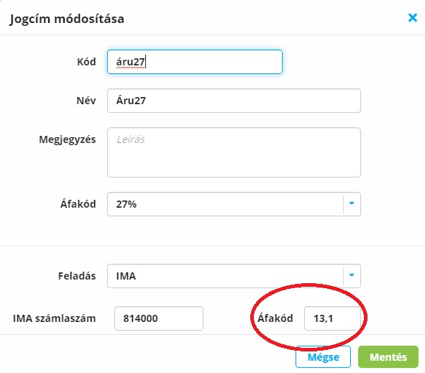
RELAX könyelő program ÁFA kódok billcity.hu-hoz

KÓD | ÁFA tipus | ÁFA alábontás
5.28 | 5%-os | nincs
5.29 | 5%-os | göngyöleg
5.30 | 5%-os | arányosítandó
5.36 | 5%-os | tárgyieszköz
7 | 7%-os fel
8 | 12%-os fel
12.26 | 18%-os | nincs
12.27 | 18%-os | göngyöleg
12.31 | 18%-os | arányosítandó
13.1 | 27%-os | nincs
13.2 | 27%-os | göngyöleg
13.3 | 27%-os | utazásszervez
13.4 | 27%-os | tárgyieszköz
13.5 | 27%-os | apport
13.6 | 27%-os | EVA alanytól
13.7 | 27%-os | eloleg
13.8 | 27%-os | használt különbözeti ÁFA
13.32 | 27%-os | arányosítandó
14.9 | EU mentes | termékértékesít
14.10 | EU mentes | szolgáltatásnyújt
14.11 | EU mentes | adómentes termékbeszerzés
14.12 | EU mentes | 5%-os termékbeszerzés
14.13 | EU mentes | 18%-os termékbeszerzés
14.14 | EU mentes | 27%-os termékbeszerzés
14.15 | EU mentes | szolgáltatás igénybevétel
11.21 | Fordított | Ingatlan után fizetendö adó (51. sor)
11.22 | Fordított | Hulladék után fizetendö adó (52. sor)
11.23 | Fordított | Üvegházhatású gáz kibocsátására jogosító vagyoni értékü jog átruházása esetén fizetend? adó (53. sor
11.24 | Fordított | Építöipar, munkaerökölcsönzés, 100.000,- Ft felett felszámolás esetén (54. sor)
11.25 | Fordított | Mezögazdasági vagy Vas és acél termék (100., 101. sorok)
16.33 | 3. ország | szolgáltatásnyújt
16.35 | 3. ország | termékértékesítés
16.34 | 3. ország | szolgáltatás igénybevétel
15 | Köz.egy.sp
10 | Mentes
2 | NINCS

